关系图
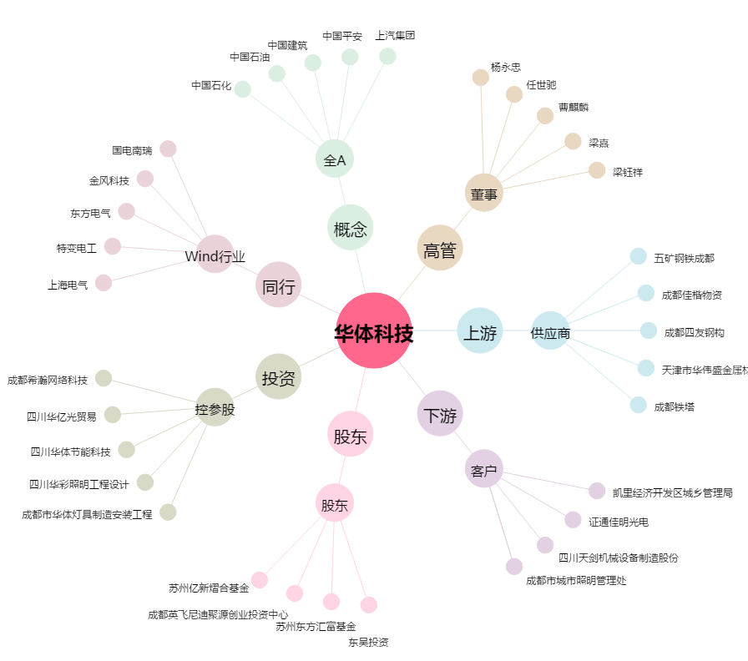
华体科技[603679.SH] - 关系概览图

